Sheet2
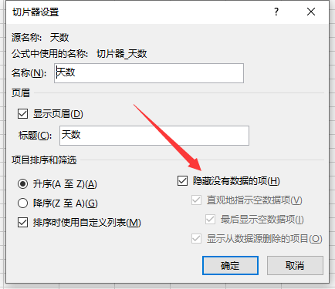
行标签 | 求和项:到达快件数 | 求和项:其中加急快件数
第1天 | 127756 | 4305
0时 | 5284 | 191
1时 | 5367 | 169
2时 | 5487 | 173
3时 | 5453 | 167
4时 | 5192 | 186
5时 | 5222 | 170
6时 | 5176 | 184
7时 | 5373 | 173
8时 | 5358 | 170
9时 | 5309 | 168
10时 | 5329 | 167
11时 | 5375 | 168
12时 | 5331 | 189
13时 | 5194 | 188
14时 | 5438 | 191
15时 | 5351 | 150
16时 | 5354 | 195
17时 | 5331 | 189
18时 | 5310 | 195
19时 | 5260 | 195
20时 | 5302 | 180
21时 | 5423 | 170
22时 | 5303 | 192
23时 | 5234 | 185
总计 | 127756 | 4305

